契約書作成チェックシート
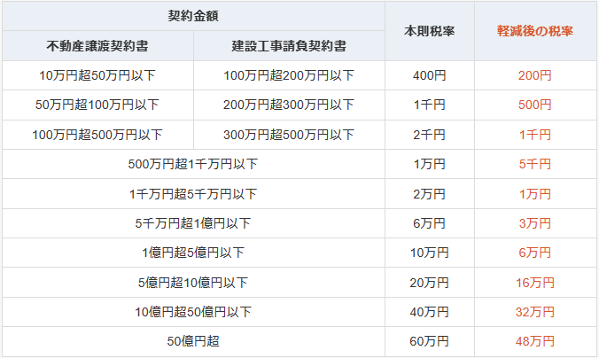
契約書の作成とチェックについて
本文を契約書(案)に添付し提出ください。
●目的：契約書に押印後に誤字脱字、間違いを起こさないため
●契約書は2パターン
１． | 設計事務所がいれば「民間(七会)連合協定工事請負契約」または5,000万(税別)以上
 | 「表紙」「契約書(案)」「約款」「仲裁合意書」「見積書表紙」「見積条件書」「内訳」
２． | 施工のみ・設計施工は当社仕様のA3縦の契約書 100万(税別)以上
 | ①小規模工事の場合で「見積条件」が少ない場合は、本文に記載の1枚でよい。
 | ②上記以上の場合は
 | 「表紙」「契約書(案)」「見積書表紙」「見積条件書」「内訳」
 | ③小規模工事でリピーター100万(税別)以下は事務へ確認、事務がよければ
 | 契約を締結をしなくていい場合もある。 |  |  |  | ※上記の印紙は請負額(税別)です。
●流れ |  |  |  |  | ※設計委託契約の印紙は事務へ再確認してください。
１． | 現場担当or営業担当or事務が契約書(案)を作成 | 作成者
 | コード、お客様名・法人名、工事名、工期、
 | 契約金額の税別・税込み
 | 支払条件の比率、税別、税込み、支払日
 | 契約日時
 | ※契約書(案)として、記載した部分は赤文字にて
 | ※小規模の場合の契約の締結の有無は事務へ確認 |  |  | ※お客様へ契約書や約款や仲裁合意書を説明する方は内容を理解してから説明する。
2． | 事務を含めた2名以上のチェックを受ける。 | チェック | チェック
 | ※契約書(案)として、記載した部分は赤文字にて
 | ※印紙の有無を確認し注文
3． | お客様へ契約書(案)を見せて、訂正・追記を確認
４． | 社長へ | 社長
 | 袋綴じ前・印紙貼り前の状態でチェックを受ける。
 | ※契約書(案)として、記載した部分は赤文字にて
５． | 契約書を袋綴じ後に社長より押印をお貰う。
６． | 契約締結後、社内全員にメールで報告
※金額の変更・工期の変更は、変更契約を締結する。書式は統一する。

七会(約款)PDFA4縦
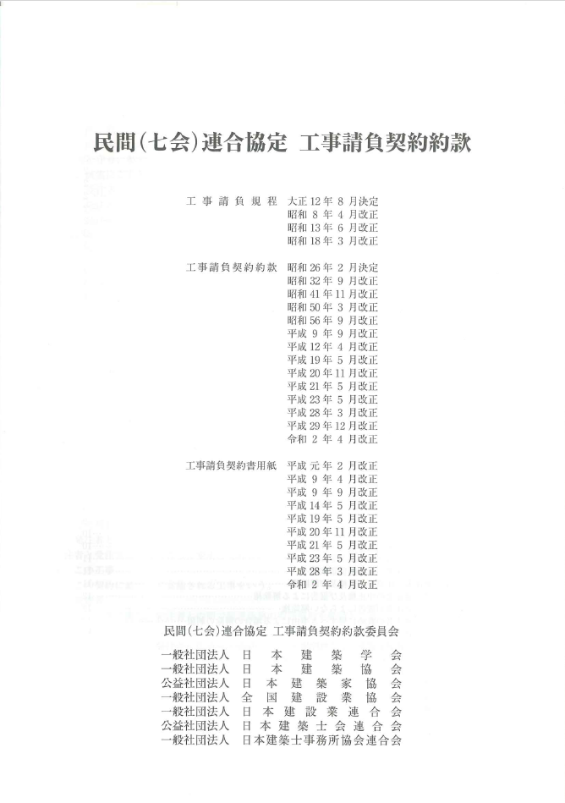
14枚ある

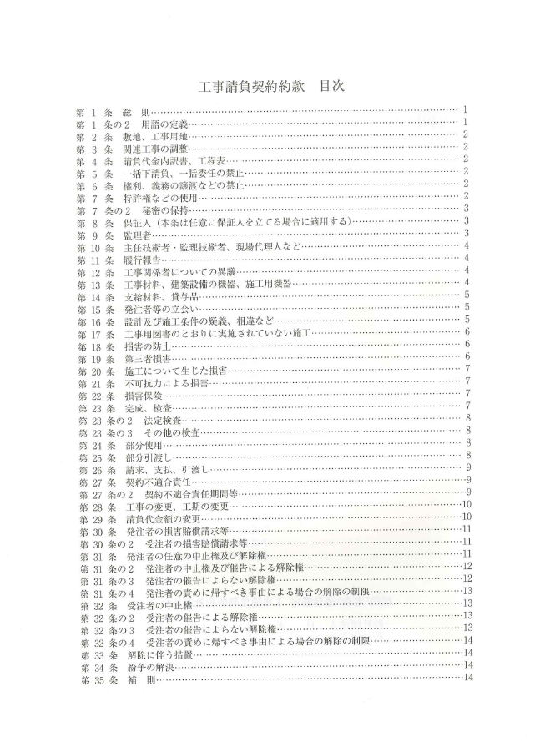

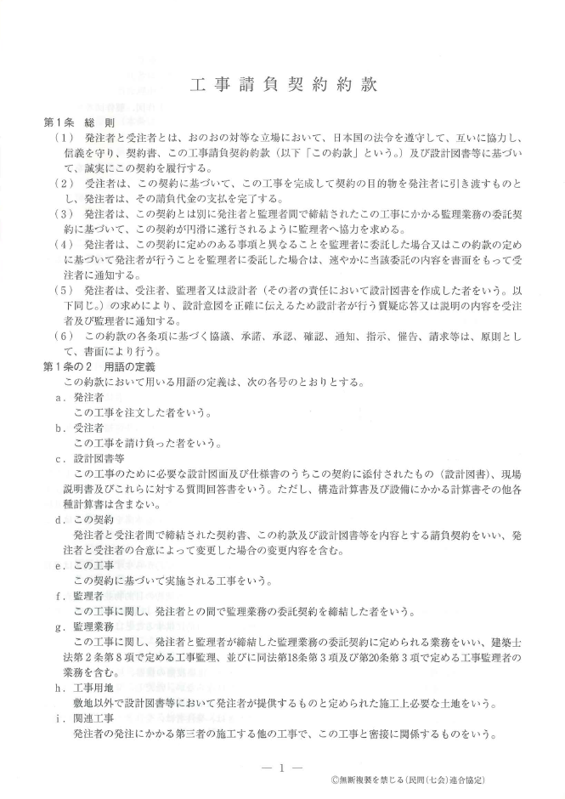

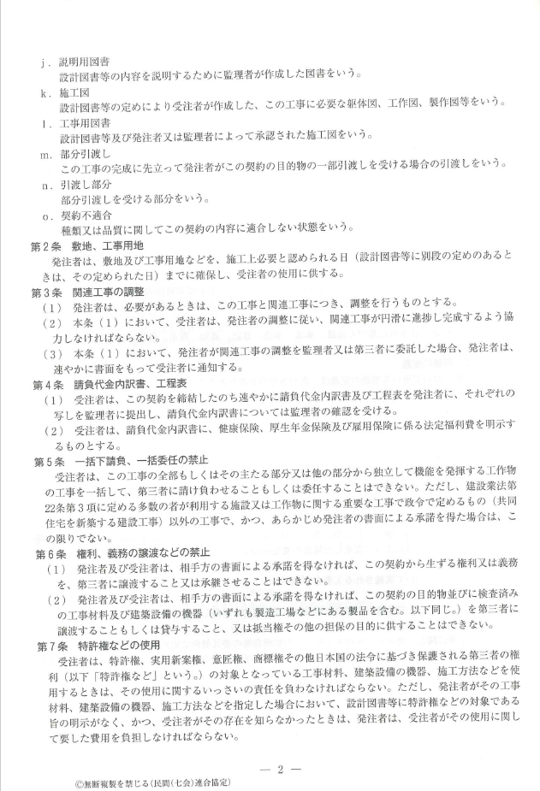

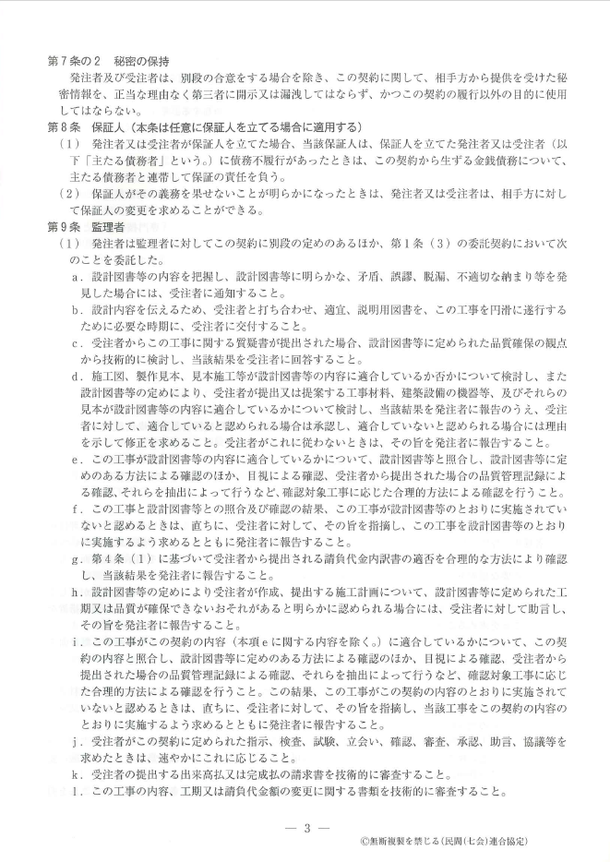

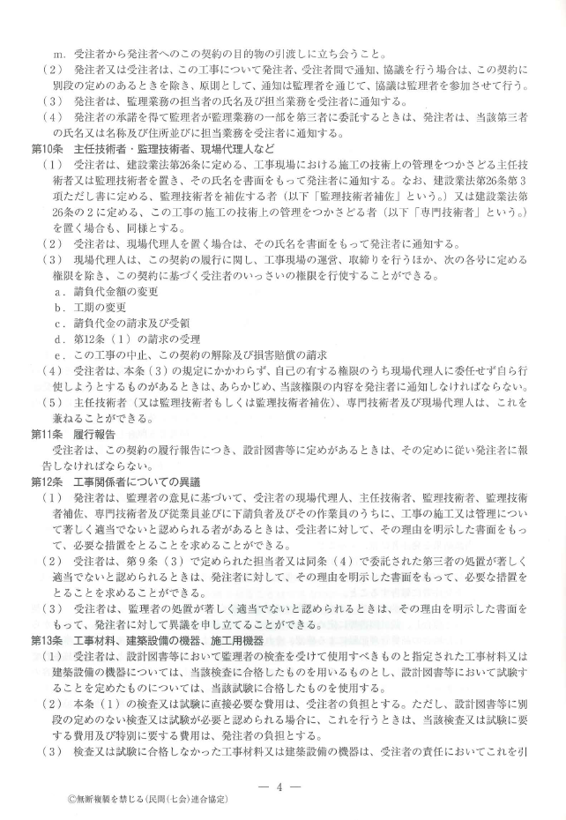

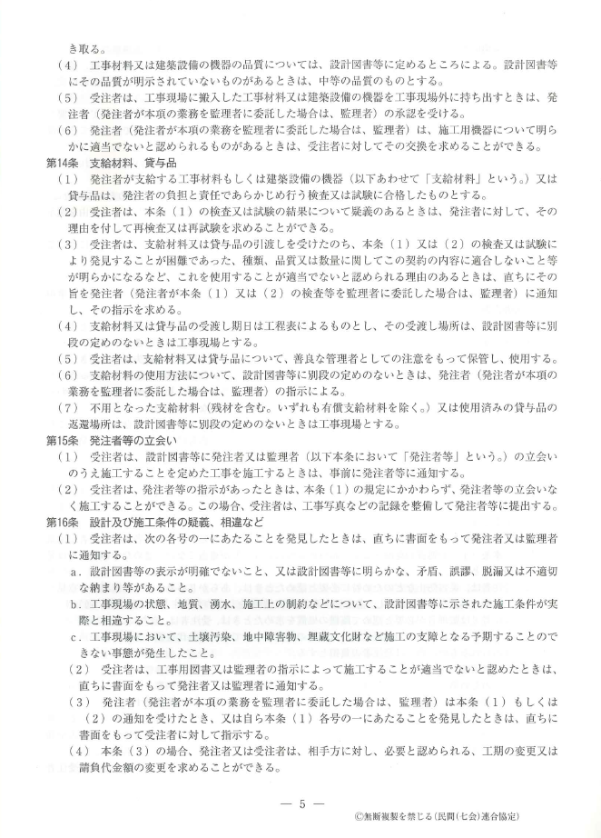

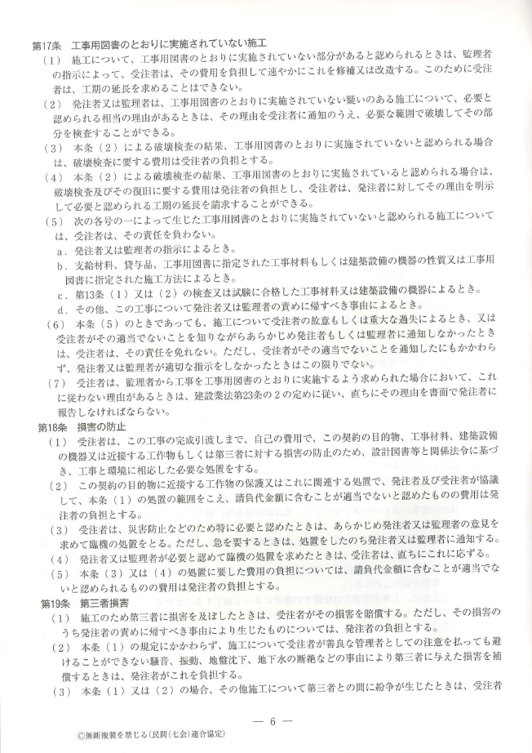

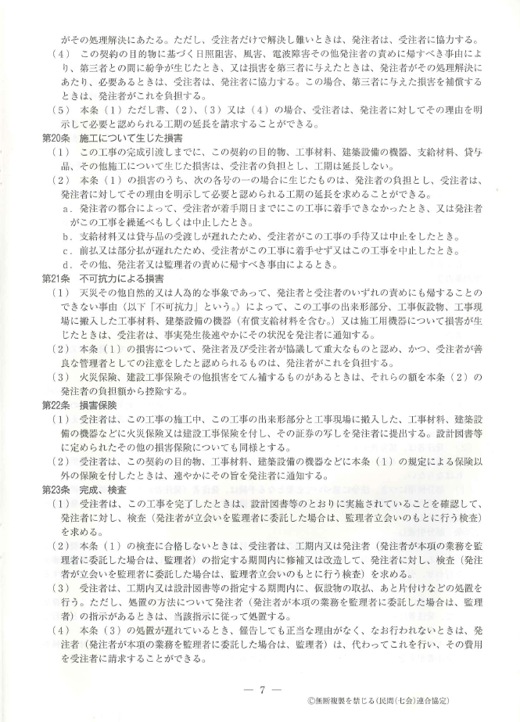

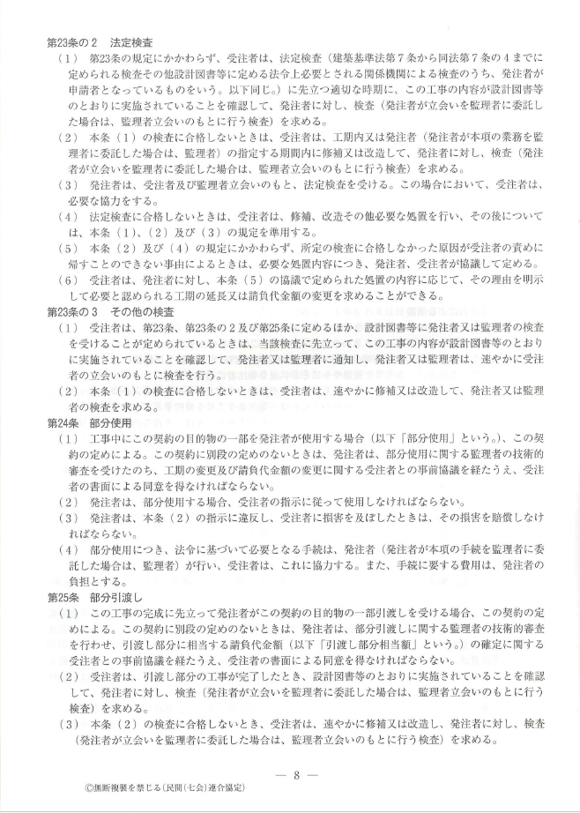

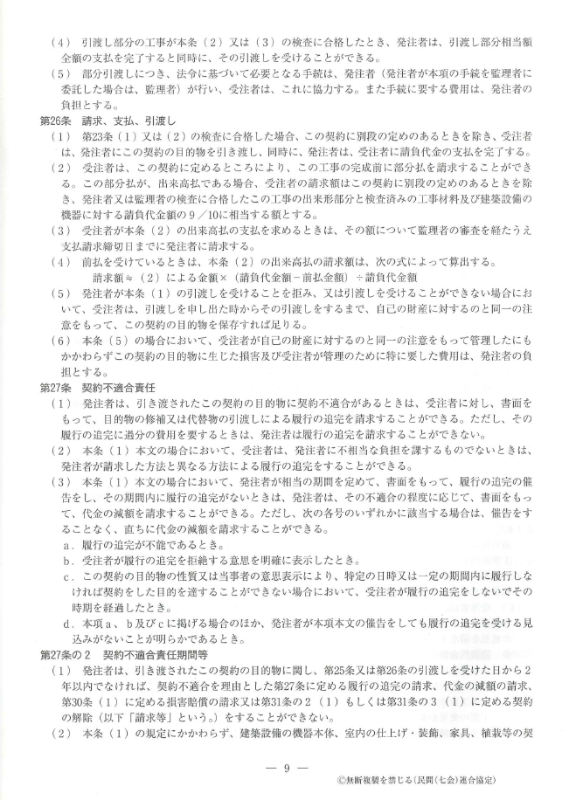

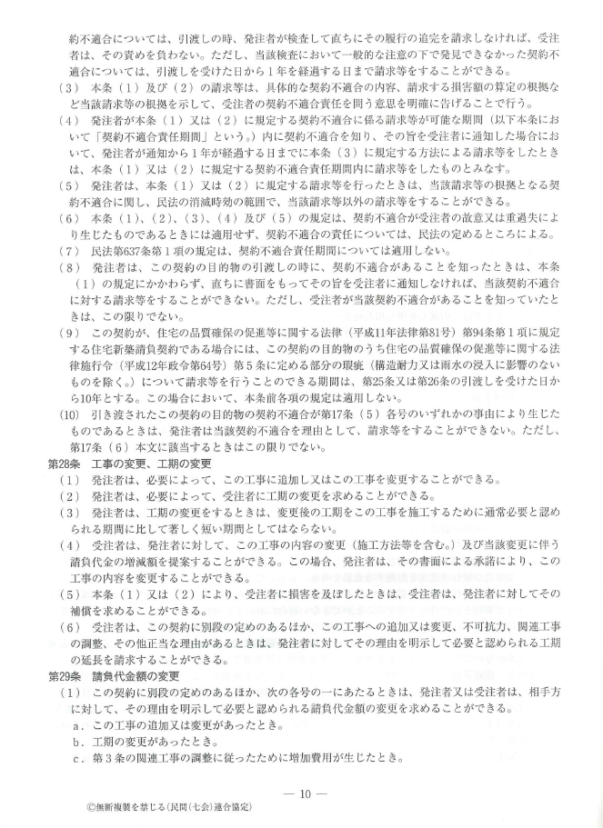

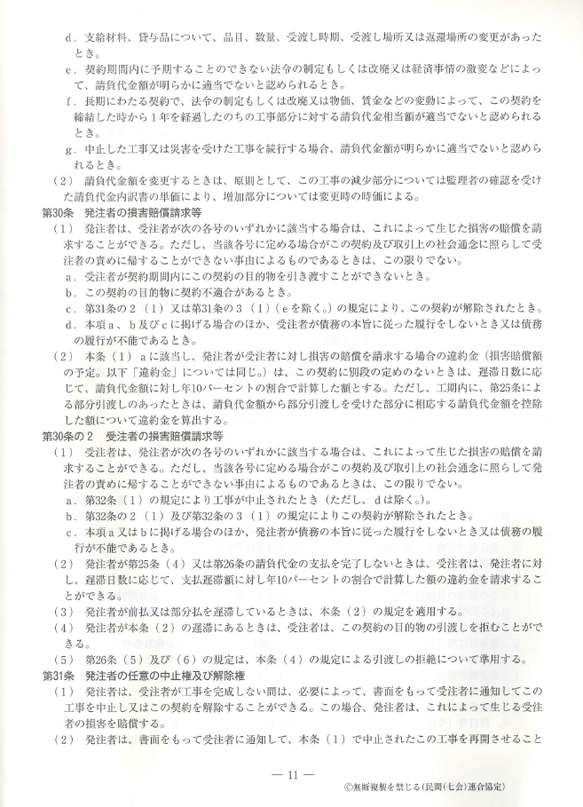

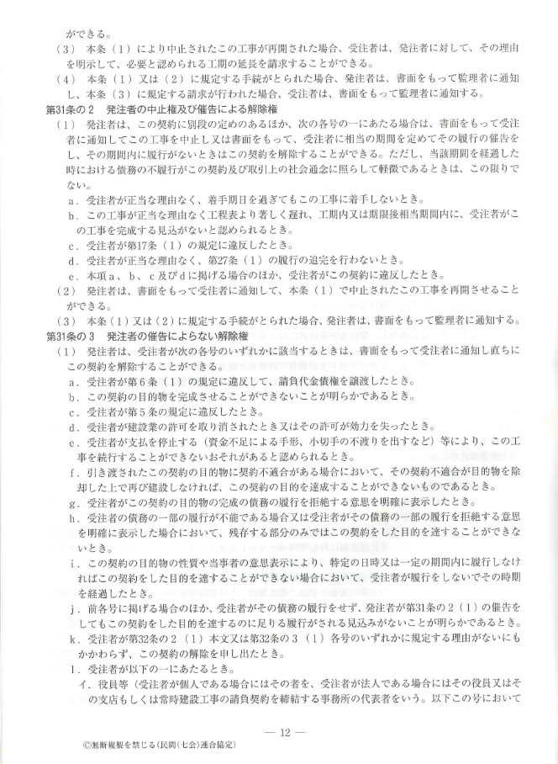

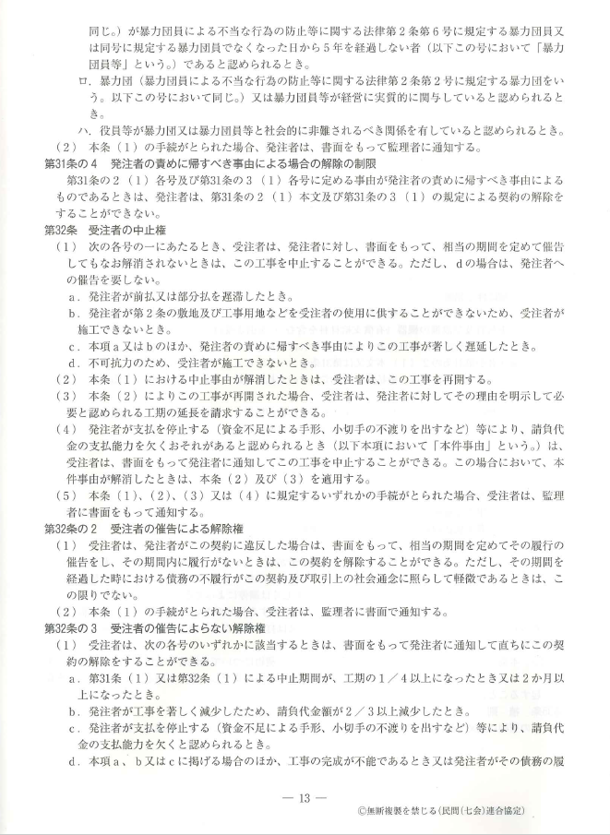

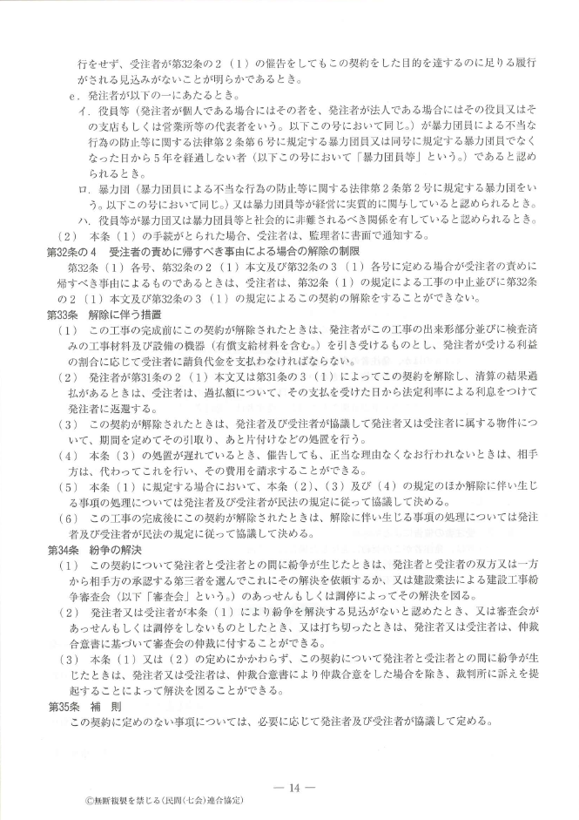

当社(契約書)A3縦
 | 印紙 200円 双方とも |  | 工 事 請 負 契 約 証 書(案) 1/6 正

 |  |  |  |  |  |  |  |  |  |  |  |  |  | 工事コード

注 文 者（甲） |  |  |  |  |  |  |  |  |  |  |  |  |  |  | と

請 負 者（乙） |  |  |  |  |  |  |  |  |  |  |  |  |  |  | とは

（工 事 名）

の施工について、工事請負契約を結ぶ。

別途内容が少なければ左記へ記入する。
別途内容が多ければ、見積条件書へ記載
第１条 | 工事名称及び工事概要は、つぎのとおりとする。
 |  | （工事名称）
 |  | （工事概要）

第２条 | 工事場所は、つぎのとおりとする。

第３条 | 工事施工期間は、つぎのとおりとする。
 |  |  | 自 | 2025 |  | 年 | 3 | 月 | 10 | 日
 |  |  | 至 | 2025 |  | 年 | 4 | 月 | 5 | 日

 | ２）引渡しの時期 完成の日から ７日以内 ￥４２，０００，０００－ |  | 完成の日から ７日以内

第４条 | 請負代金は、つぎのとおりとする。
 |  |  | 金 | 百五二萬九千 |  |  |  |  | 円 也 |  |  | ￥ | 1,529,000 |  | －

 | 内訳 工事金額￥ |  | 1,390,000 |  | * | 消費税相当額(10%)￥ |  |  | 139,000 |  | * | 合計金額￥ |  | 1,529,000 |  | *

 |  | 内 訳 | （別紙2024年12月23日付け見積書および図面通り）

第５条 | 請負代金の支払方法は、つぎのとおりとする。

 | 金 | 458,700 |  | 円也 | 着工時 1週間以内 現金振込 |  |  |  |  | 30%
 | 金 | 458,700 |  | 円也 | 上棟時 1週間以内 現金振込 |  |  |  |  | 30%
 | 金 | 611,600 |  | 円也 | 完成引渡し後 1週間以内 現金振込 |  |  |  |  | 40%
 | 計 | 1,529,000 |  | *

第６条 | 工事施工については、乙は設計図および仕様書に従い完全かつ良心的に施工すること。

第７条 | 甲の請負代金支払、遅滞のために生じたる竣工期間引延しに対する責任は乙において負わないものとする。

第８条 | 甲が支払の義務を怠った時は既払代金は勿論地上権ならびに既設物件とも乙において自由に処理することができる。
 | 尚、乙において正当なる理由なくして工事を放棄し、又は工法を瞞着した場合は既設物件は勿論、現場に所在する工事資材は一切
 | 甲の所有と成し、以後の工事は、甲において他の請負人にて完成することができる。

第９条 | 工事竣工引渡完了まで、乙の責任において生じたる火災、盗難等の事項に関しては、すべて乙の責任とし天災地変、その他不可抗
 | 力による損害に関しては甲の負担とする。尚、火災保険の契約に関しては甲乙協議の上、これを決定する。

第10条 | 天災地変、その他不可抗力により甚だしく工事の進行に支障ありて施工期日延長のやむを得ざる場合は乙は甲の承認を得て工期
 | を延長することができる。

第11条 | 当事者は、相手方の書面による承諾を得なければ、この契約から生ずる自己の権利義務を第三者に承継させることができない。
 | ２）当事者は、相手方の書面による承諾を得なければ、契約の目的物、又は工事場に搬入した検査済の工事材料などを、売却、貸与又
 | は抵当権その他担保の目的に供することはできない。

第12条 | 工事の一部が完成したとき、検査の上、甲はその部分の引渡しをうけて使用することができる。このとき、甲は乙に受領書を渡すこと。
 | ２）工事の未完成部分についても、甲は乙の同意を得て、これを使用することができる。
 | ただし、部分使用のとき、その部分の保管の責は甲が負う。
 | ３）前２項の部分使用によって乙に損害を及ぼしたときは、乙は甲にその賠償を求めることができる。

第13条 | 本契約書に記載なき事項に関しては甲乙双方協議の上紳士的に本工事の完成に努力すること。

 | 以下余白

 | 上記のとおり工事施工契約を締結しこれを証するため、本契約証書２通を作成し、署名捺印の上各自１通を保有する。

2025年 月 日
 |  |  |  |  | 注文者（甲） |  |  | 住 所 | 秋田市土崎港相染町字浜ナシ山6－16

 |  |  |  |  |  |  |  |  | 株式会社アキケン
 |  |  |  |  |  |  |  | 氏 名 | 代表取締役 小林 達也

 |  |  |  |  | 請負者（乙） |  |  | 住 所 | 秋田市外旭川字三後田２６６番地１

 |  |  |  |  |  |  |  |  | 株式会社 シブヤ建設工業
 |  |  |  |  |  |  |  | 氏 名 | 代表取締役 渋 谷 守 寿

工事請負変更契約A4縦
印紙 ○○円 双方用意
 |  |  |  | 工事請負変更契約書(案)
 |  |  |  |  |  |  |  |  |  |  |  |  | ※ | 工期の変更や減額であれば印紙200円でOKです。
 |  |  |  |  |  |  |  |  |  | 工事コード |  | 1111
 |  |  |  |  |  |  |  |  |  |  |  |  |  | 但し、増額の場合は違いますのでご注意願います。
１． |  | 工事名 |  | あああ
２． |  | 工事場所 |  | あああ |  |  |  |  |  |  |  |  | ※ | 例えば原契約が税別3000万(印紙1万)で変更契約で税別4000万

 | 令和４年７月４日締結した上記、工事の請負契約の条件中、下記の点について |  |  |  |  |  |  |  |  |  |  |  |  | の場合は差異税別1000万なので印紙5千円必要となる。
 | 変更契約を締結する。
 |  |  |  |  |  |  |  |  |  |  |  |  | ※ | 原契約からの増の場合は変更契約or別途で契約する。
記
 |  |  |  |  |  |  |  |  |  |  |  |  |  | 不安であれば事前に社長へ相談すること。
(1) |  | 工期 |  |  | 原期日 |  |  | 2029-10-31
 |  |  |  |  | 変更後期日 |  |  | 2029-11-01 |  |  |  |  | ※ | 増減の内容は「工事請負変更契約書」に添付する。

(2) |  | 請負金額 |  |  | 原金額 |  | 金 |  | 3,300,000 |  | 円(税込)
 |  |  |  |  |  |  | 金 |  | 3,000,000 |  | 円(税別)

 |  |  |  |  | 変更後金額 |  | 金 |  | 3,850,000 |  | 円(税込)
 |  |  |  |  |  |  | 金 |  | 3,500,000 |  | 円(税別)

 |  |  |  |  | 別紙見積書とおり
 |  |  |  |  | 原契約金額から増 |  |  |  | 550,000 |  | 円(税込)
 |  |  |  |  |  |  |  |  | 500,000 |  | 円(税別)

(3) |  | その他 |  |  | 原契約のとおりとする

 | この契約の証として、本書２通を作成し、当事者記名押印の上、各自１通を
 | 保有する。

 | 2029-10-31

 |  |  | 注文者

 |  |  |  |  |  |  |  |  |  |  |  | ㊞

 |  |  | 請負者 |  |  | 秋田市外旭川字三後田２６６番地１
 |  |  |  |  |  | 株式会社 シブヤ建設工業
 |  |  |  |  |  | 代表取締役 渋 谷 守 寿 |  |  |  |  |  | ㊞

